Tasks
A task should be done by only 1-2 students. Duplicate tasks are not recommended Each member should work on at least 5 tasks

No | Student ID | Full name | Task Description | Hours | Evidence (screenshots of chat messages, of Git commits... proving that you perform and finish the task)
1 | 20127068 | Hồ Minh Thanh Tài | Viết Testplan: Chiến lược & Mục tiêu | 4 | 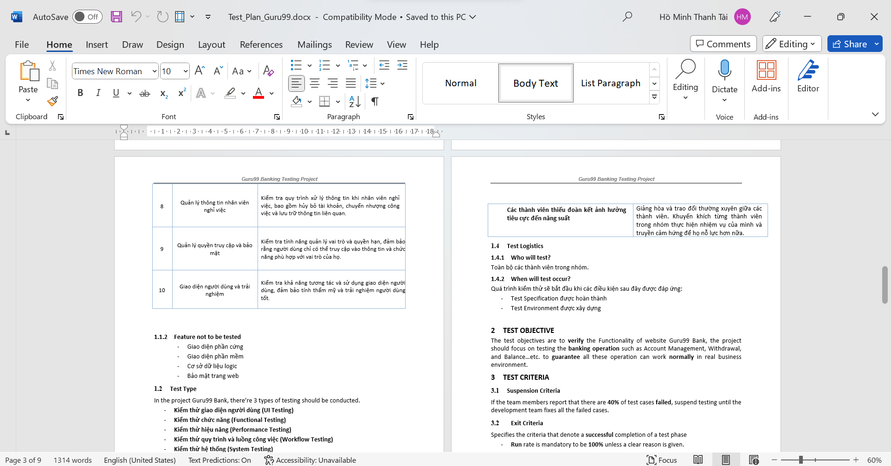
2 | 20127068 | Hồ Minh Thanh Tài | Áp dụng kĩ thuật Domain Testing cho các Admin Feature | 7 | 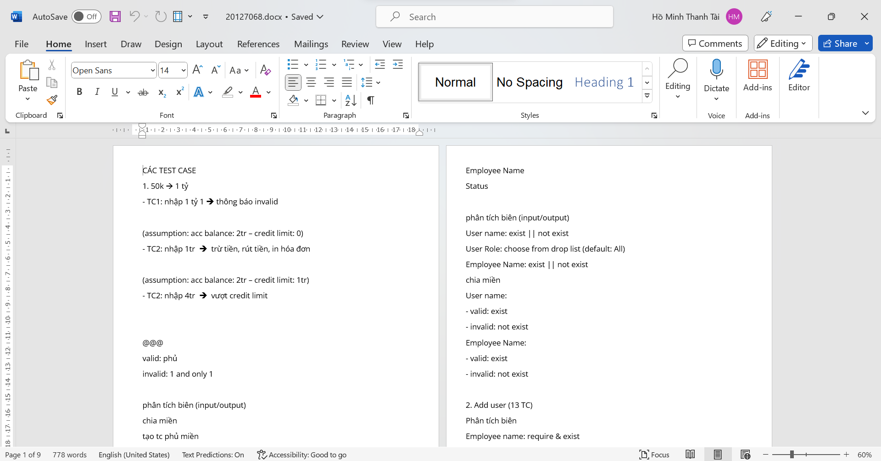
3 | 20127068 | Hồ Minh Thanh Tài | Áp dụng kĩ thuật State Transition Testing cho các Admin Feature | 7 | 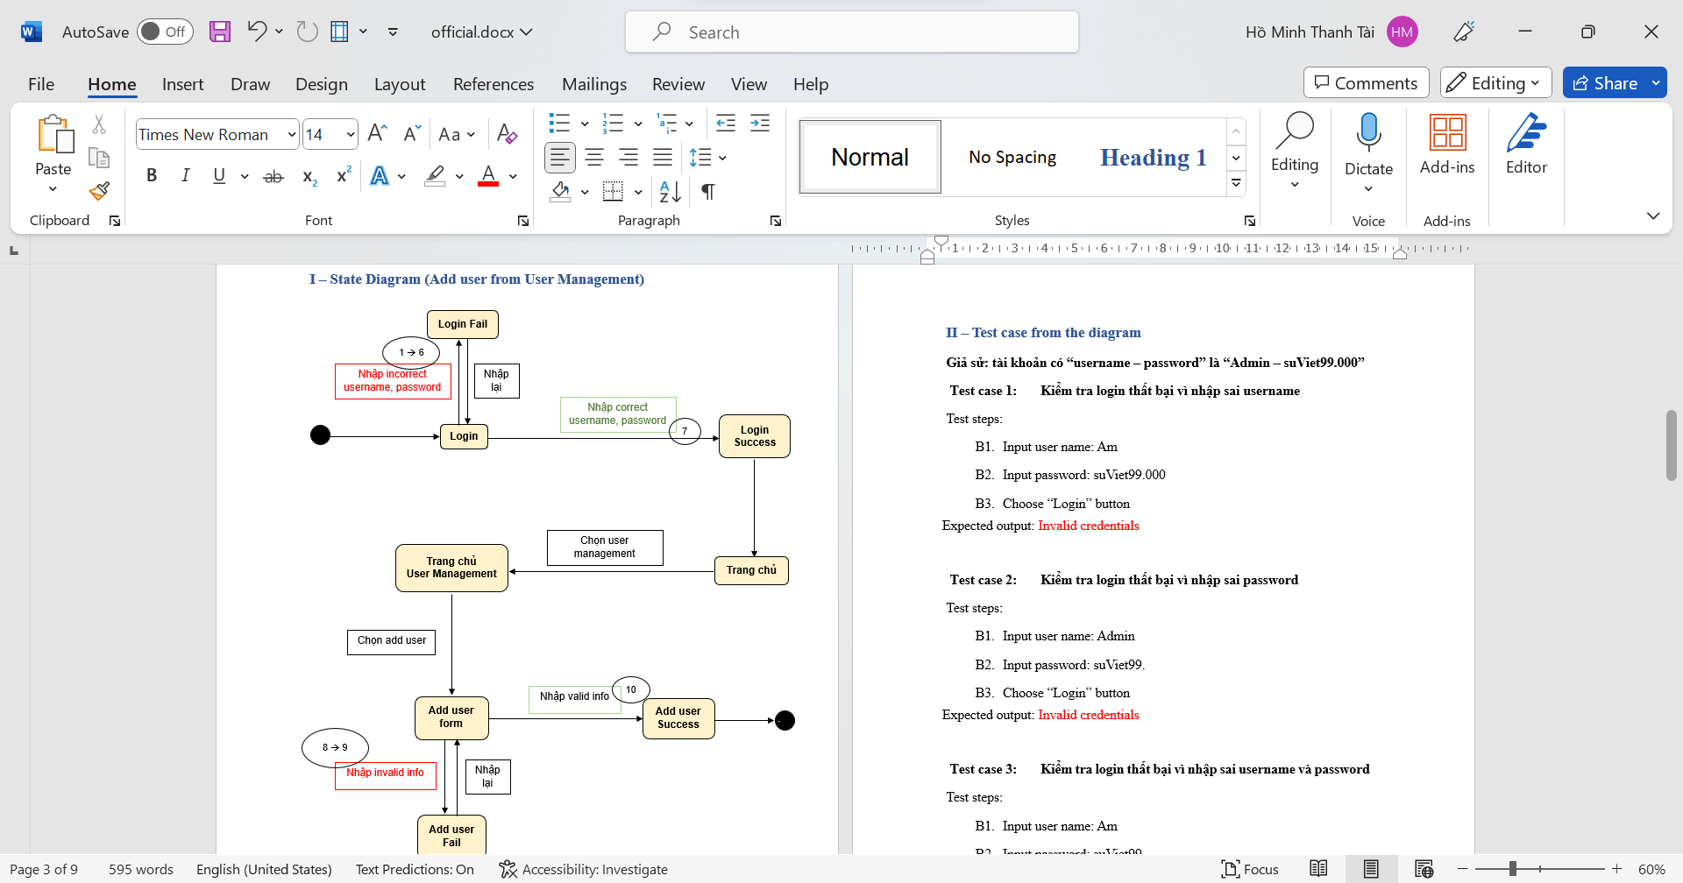
4 | 20127068 | Hồ Minh Thanh Tài | Áp dụng kĩ thuật Automation Testing cho các Admin Feature | 7 | 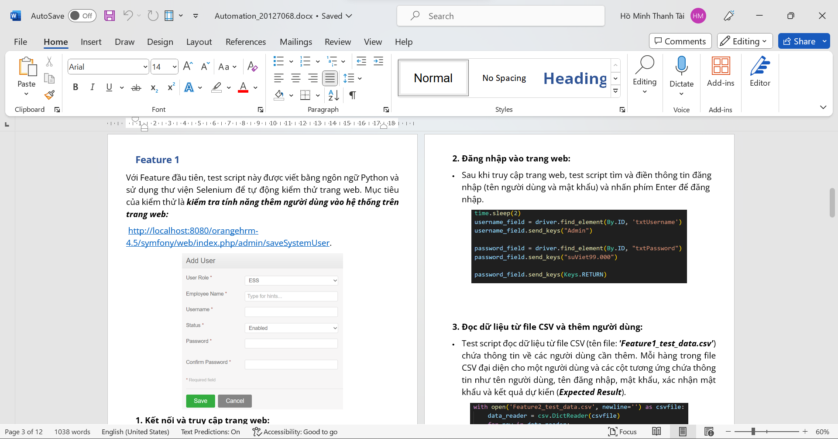
5 | 20127068 | Hồ Minh Thanh Tài | Áp dụng kĩ thuật GUI Testing cho các Admin Feature | 7 | 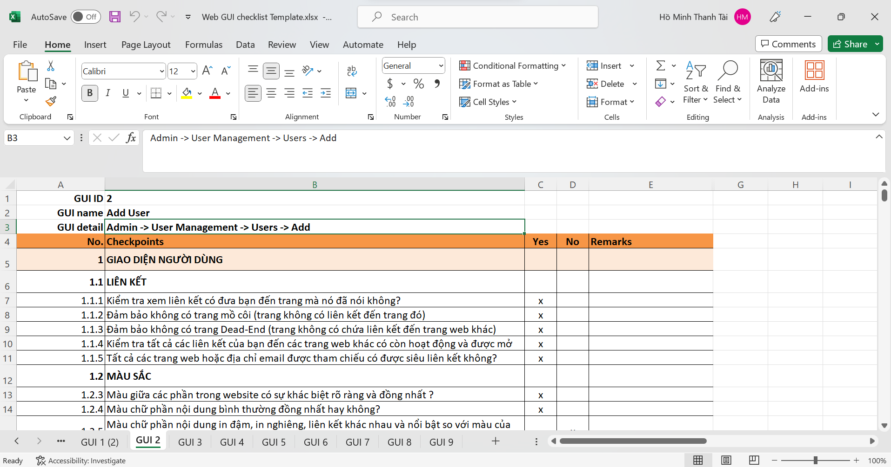
6 | 20127068 | Hồ Minh Thanh Tài | Áp dụng kĩ thuật Performance Testing cho các Admin Feature | 7
7 | 20127068 | Hồ Minh Thanh Tài | Áp dụng kĩ thuật API Testing cho các Admin Feature | 7
8 | 20127068 | Hồ Minh Thanh Tài | Report các test case trong Admin Feature lên Testlink | 5 | 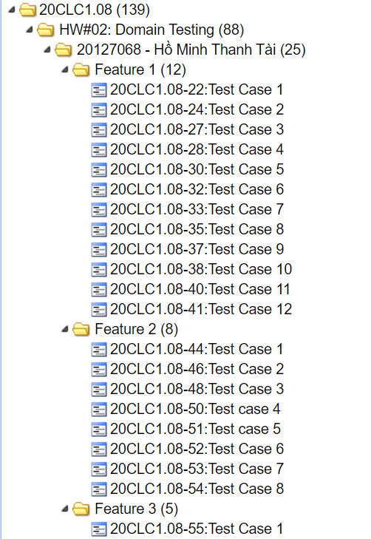
9 | 20127068 | Hồ Minh Thanh Tài | Report các bug tìm thấy trong Admin Feature lên Mantis | 5 | 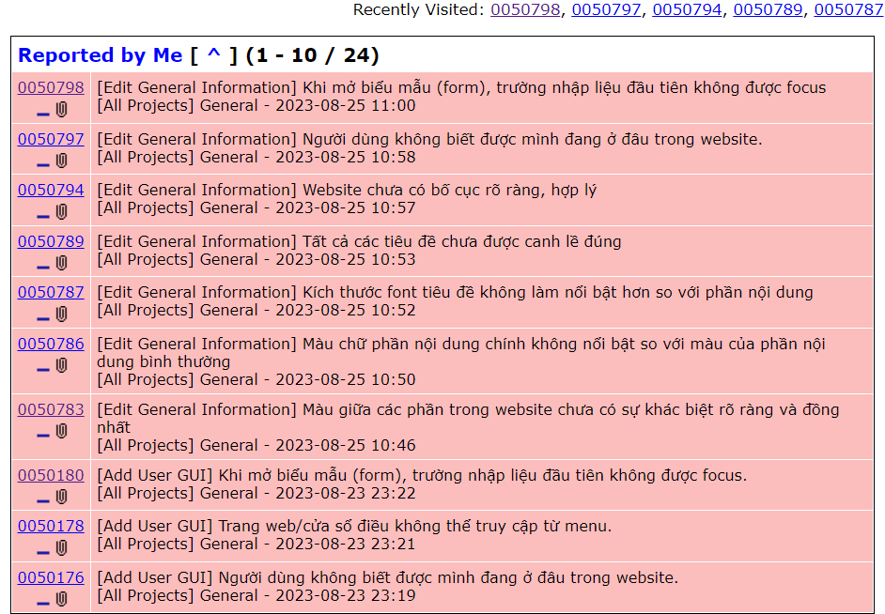
10 | 20127068 | Hồ Minh Thanh Tài | Viết các report về quy trình testing Admin Features | 4
11 | 20127306 | Nguyễn Nhật Quỳnh | Viết Testplan: Tiêu chí & Kế hoạch | 4 | 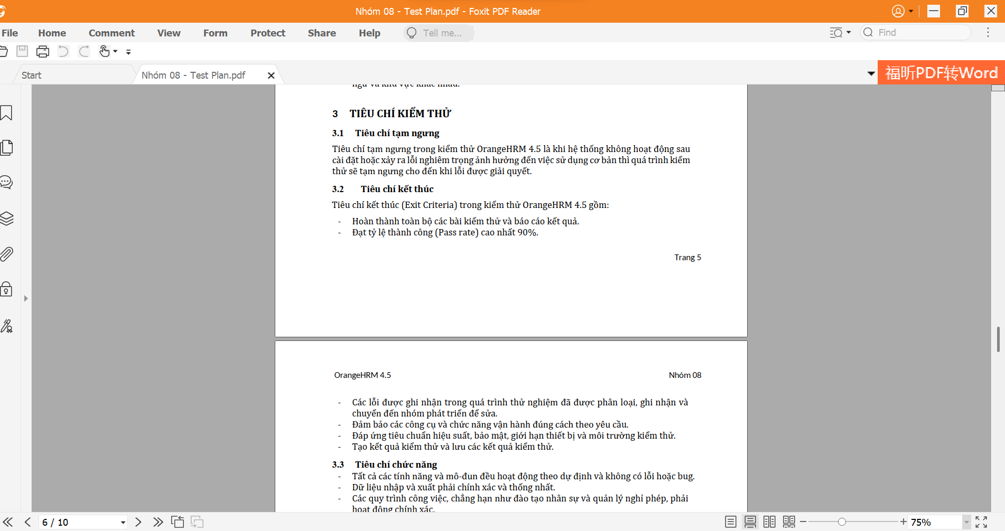
12 | 20127306 | Nguyễn Nhật Quỳnh | Áp dụng kĩ thuật Domain Testing cho các Leave Feature | 7 | 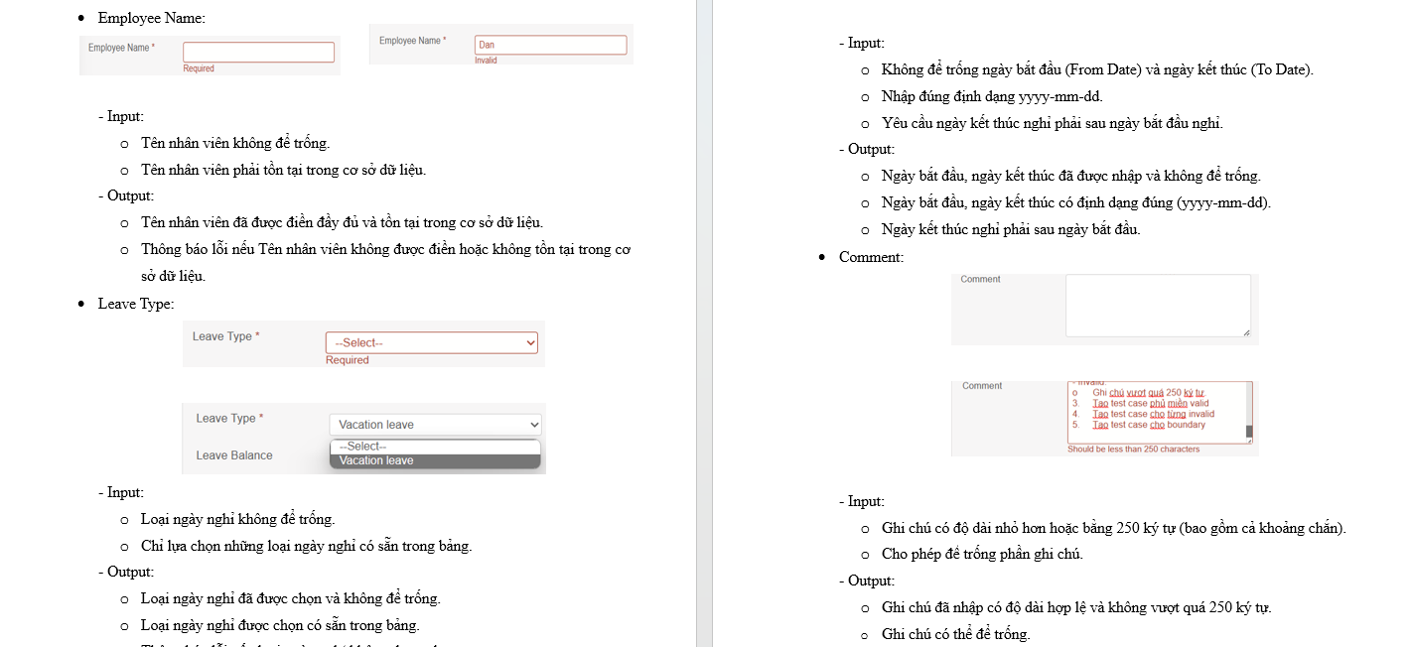
13 | 20127306 | Nguyễn Nhật Quỳnh | Áp dụng kĩ thuật State Transition Testing cho các Leave Feature | 7 | 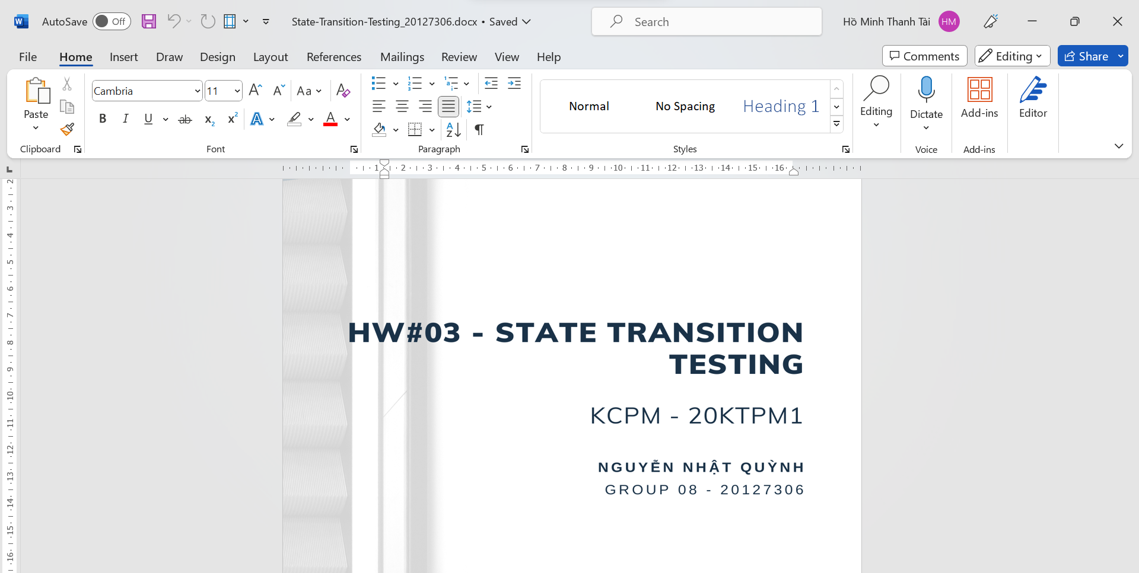
14 | 20127306 | Nguyễn Nhật Quỳnh | Áp dụng kĩ thuật Automation Testing cho các Leave Feature | 7 | 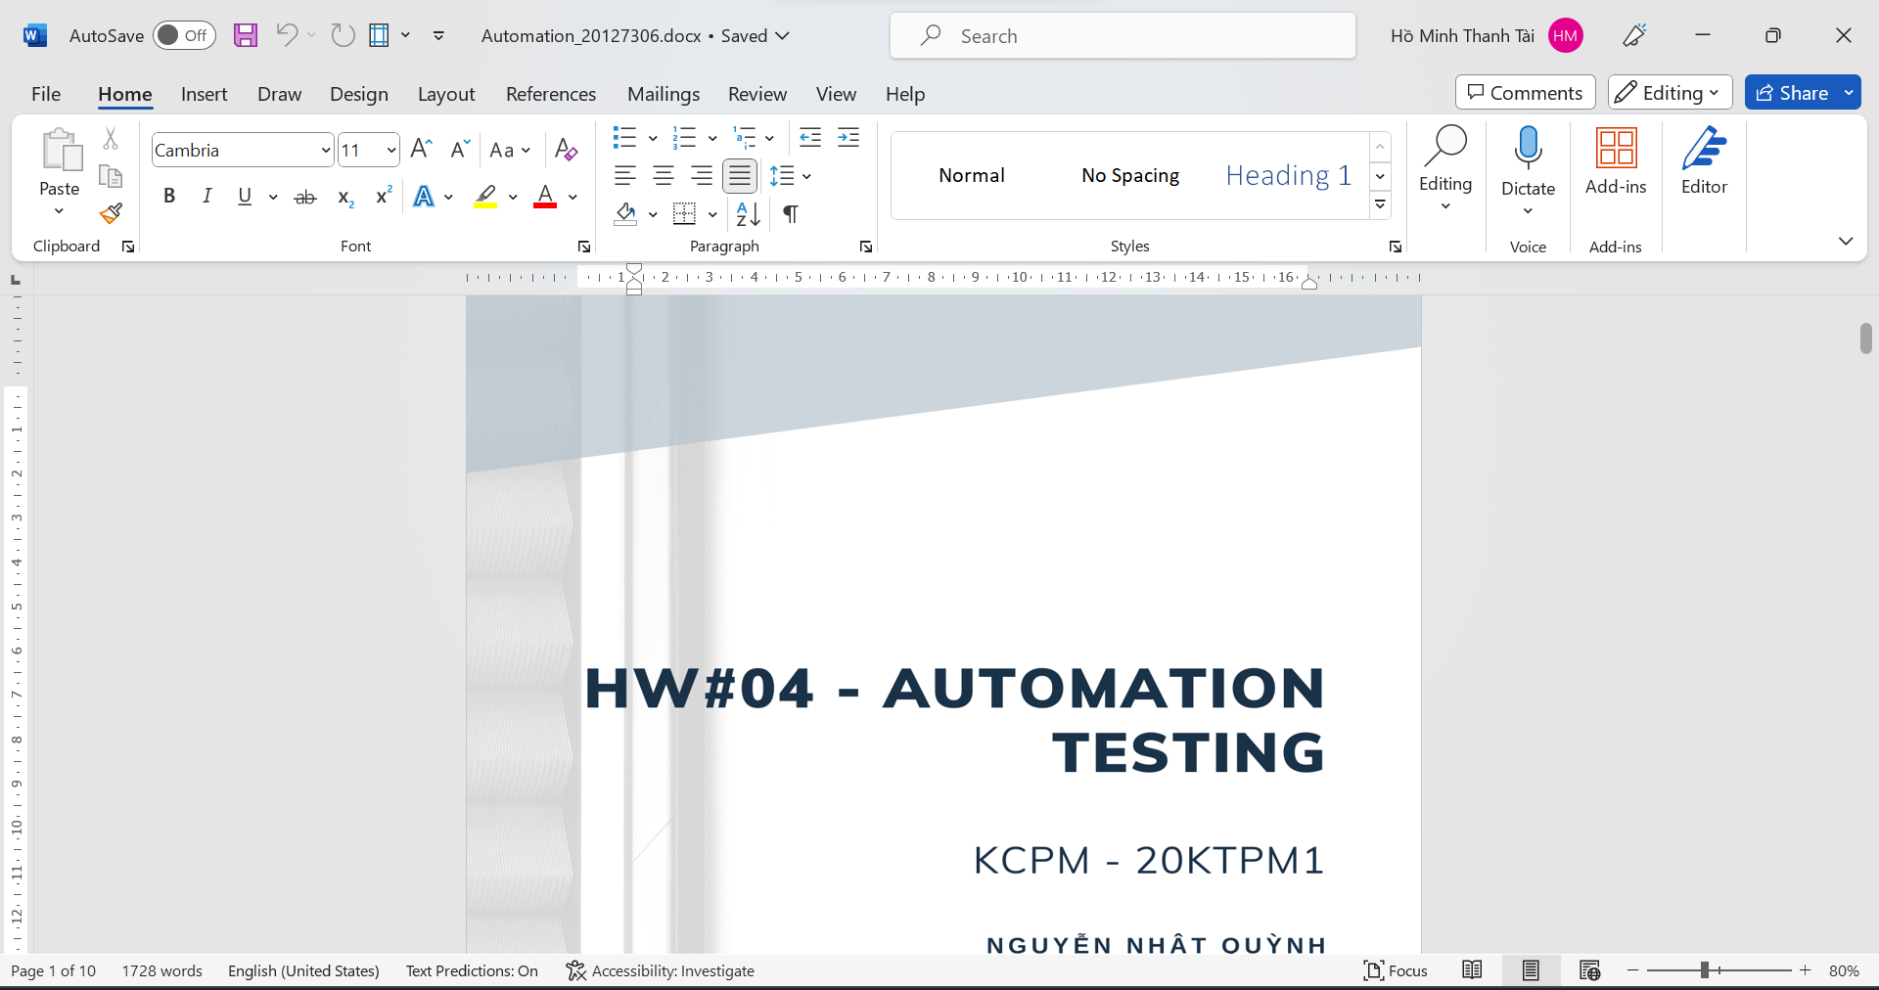
15 | 20127306 | Nguyễn Nhật Quỳnh | Áp dụng kĩ thuật GUI Testing cho các Leave Feature | 7 | 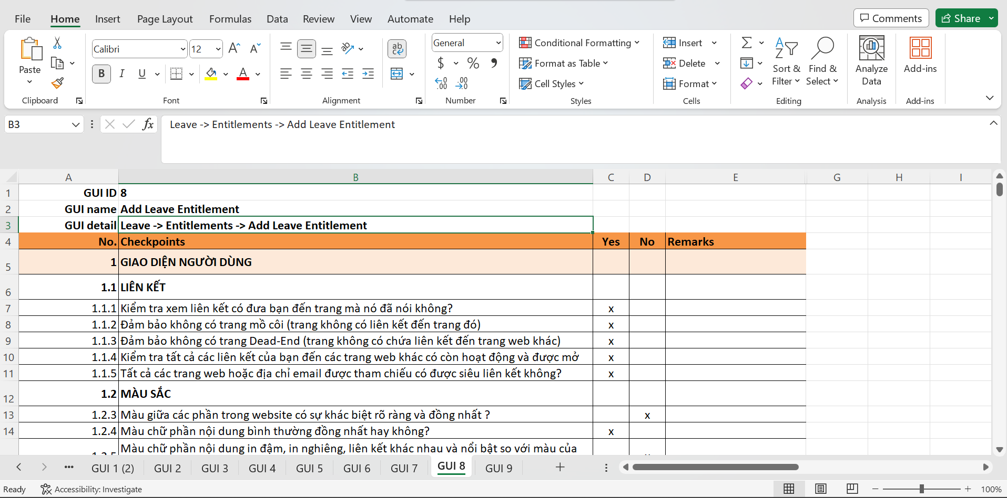
16 | 20127306 | Nguyễn Nhật Quỳnh | Áp dụng kĩ thuật Performance Testing cho các Leave Feature | 7
17 | 20127306 | Nguyễn Nhật Quỳnh | Áp dụng kĩ thuật API Testing cho các Leave Feature | 7
18 | 20127306 | Nguyễn Nhật Quỳnh | Report các test case trong Leave Feature lên Testlink | 5
19 | 20127306 | Nguyễn Nhật Quỳnh | Report các bug tìm thấy trong Leave Feature lên Mantis | 5
20 | 20127306 | Nguyễn Nhật Quỳnh | Viết các report về quy trình testing Leave Feature | 4
21 | 20127470 | Thân Minh Đức | Viết Testplan: Môi trường thử nghiệm & Lịch trình & Kết quả | 4 | 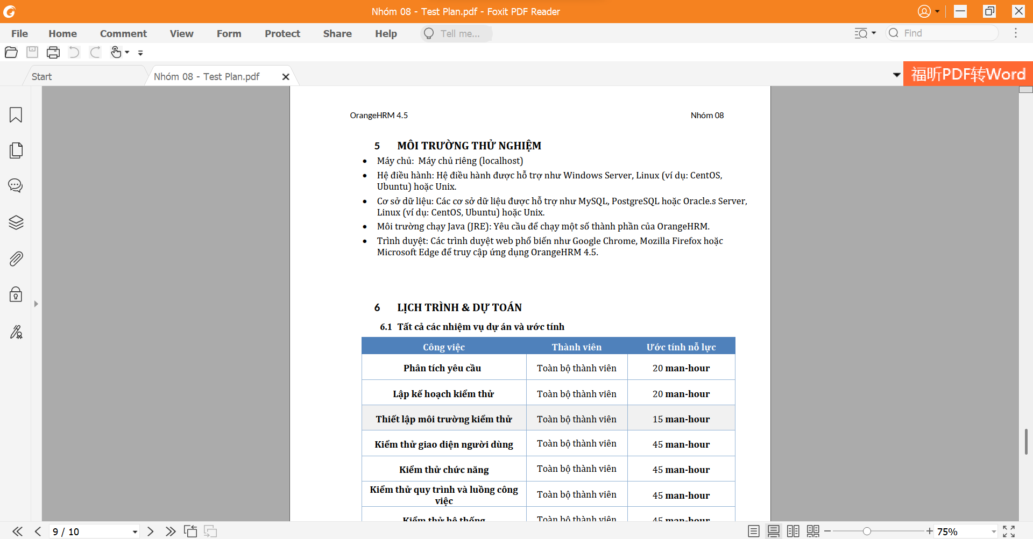
22 | 20127470 | Thân Minh Đức | Áp dụng kĩ thuật Domain Testing cho các Employee Feature | 7 | 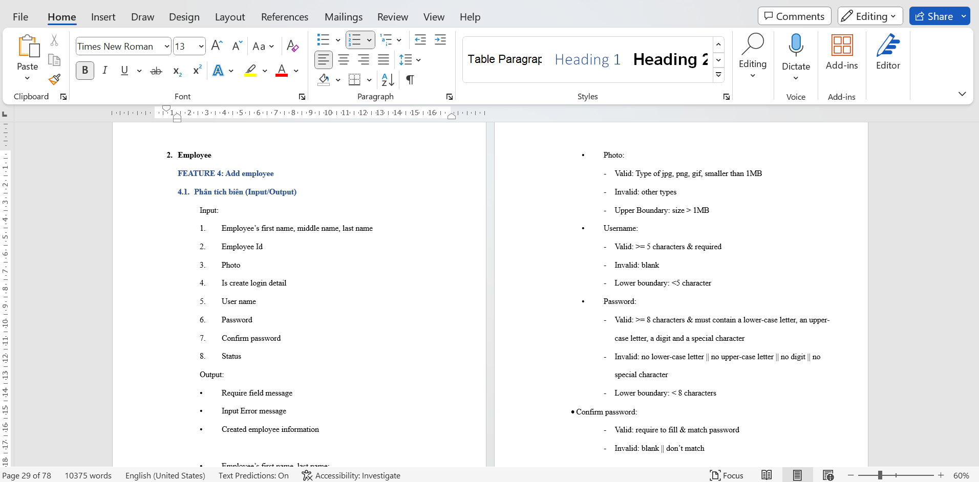
23 | 20127470 | Thân Minh Đức | Áp dụng kĩ thuật State Transition Testing cho các Employee Feature | 7 | 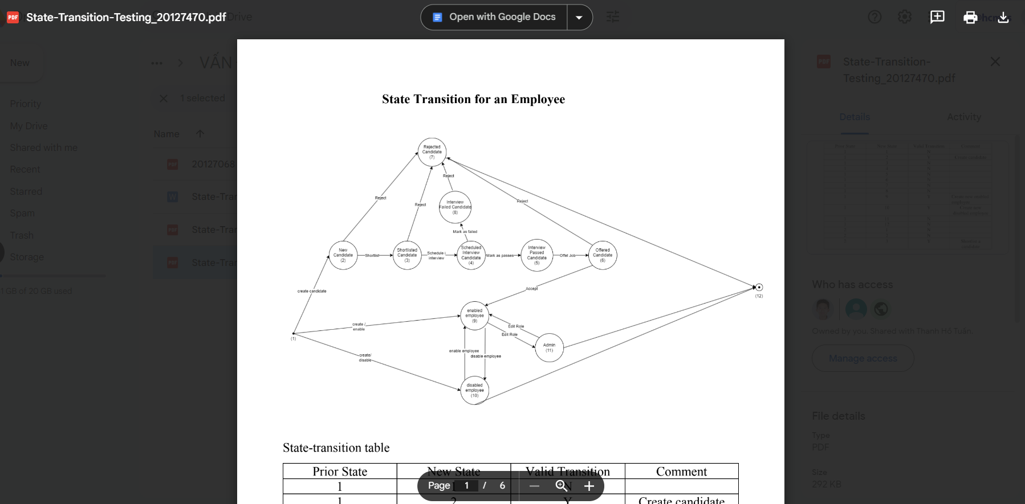
24 | 20127470 | Thân Minh Đức | Áp dụng kĩ thuật Automation Testing cho các Employee Feature | 7
25 | 20127470 | Thân Minh Đức | Áp dụng kĩ thuật GUI Testing cho các Employee Feature | 7 | 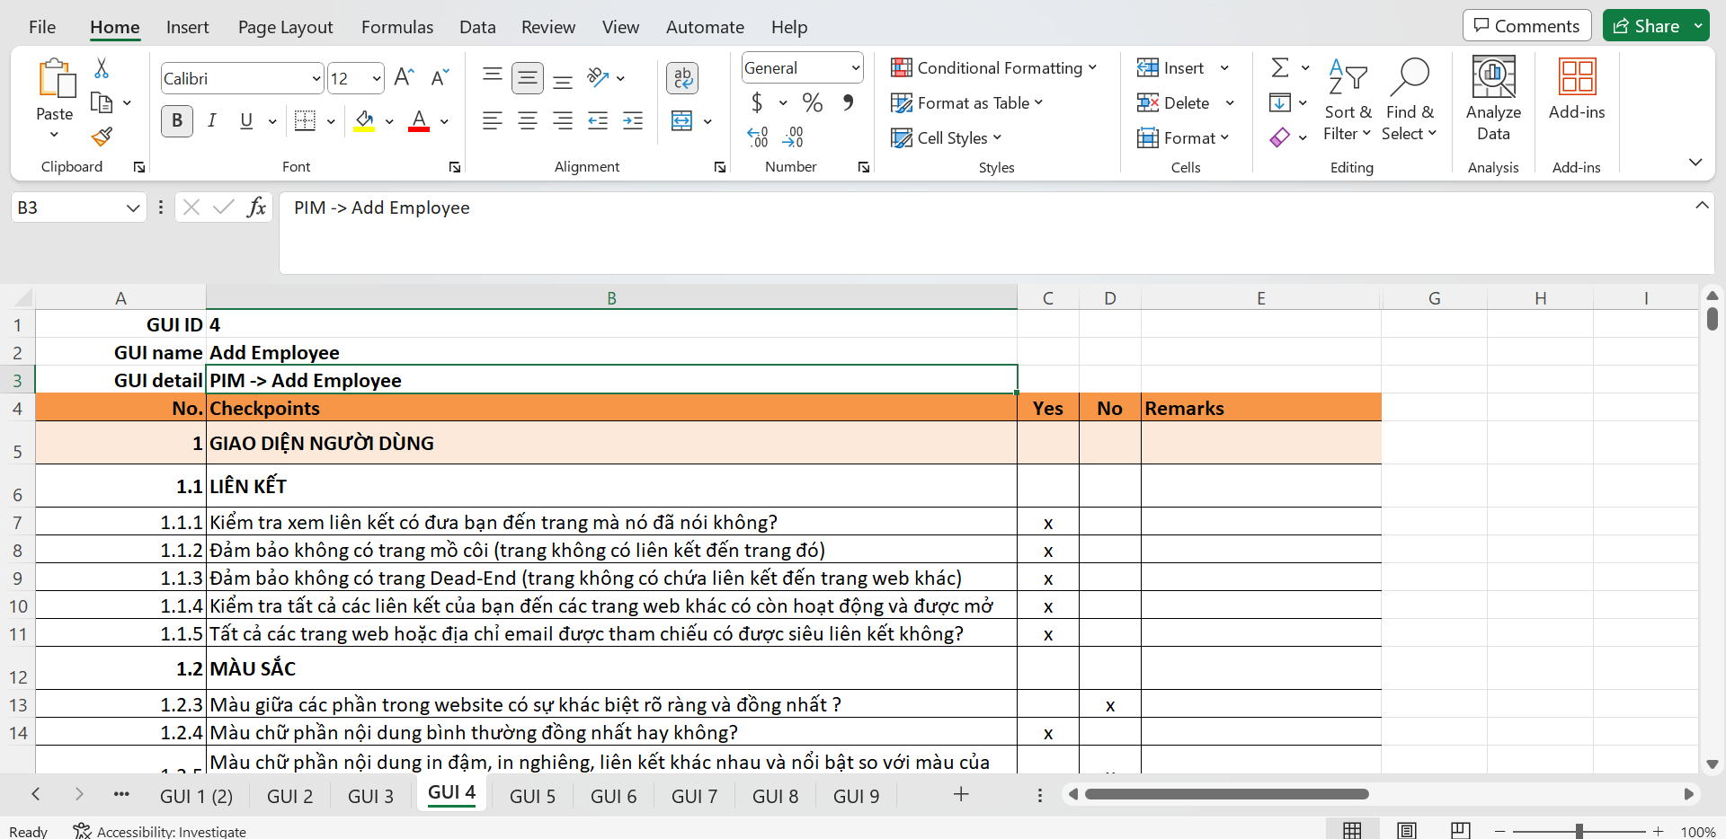
26 | 20127470 | Thân Minh Đức | Áp dụng kĩ thuật Performance Testing cho các Employee Feature | 7
27 | 20127470 | Thân Minh Đức | Áp dụng kĩ thuật API Testing cho các Employee Feature | 7
28 | 20127470 | Thân Minh Đức | Report các test case trong Employee Feature lên Testlink | 5 | 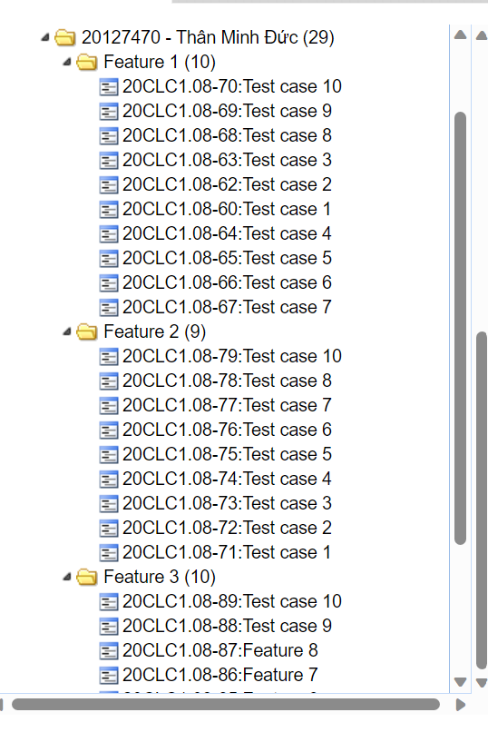
29 | 20127470 | Thân Minh Đức | Report các bug tìm thấy trong Employee Feature lên Mantis | 5 | 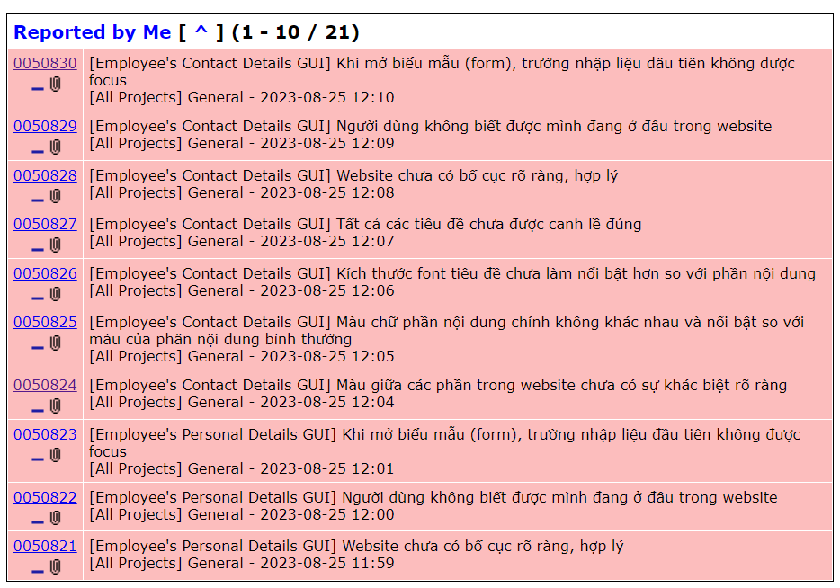
30 | 20127470 | Thân Minh Đức | Viết các report về quy trình testing Employee Feature | 4
31
32
33
34
35
36
37
38
39
40
41
42
43
44
45
46
47
48
49
50
51
52
53
54
55
56
57
58
59
60
61
62
63
64
65
66
67
68
69
70
71
72
73
74
75
76
77
78
79
80
81
82
83
84
85
86
87
88
89
90
91
92
93
94
95
96
97
98
99
100

